상품제안서
레디백 송월타올 풀패키지 4 | 상품코드: S38679

 |  |  |  |  |  |  | 02-713-8555 | www.synergygift.co.kr
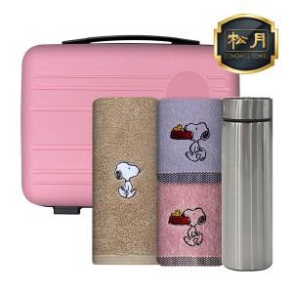

【상세/제작정보】 | <span style="font-size: 14pt;">※자수 별도문의</span>

【인쇄/포장옵션】 | 실크, 레이저, 에폭시 / 포장불가능

【공급단가】 | 수량 | 30~ | 100~ | 300~ | 500~ | 1,000~
*VAT별도 | 단가 | 25,470원 | 24,630원 | 24,010원 | 23,590원 | 23,380원

【상품 URL】 | https://www.synergygift.co.kr:443/src/goods_detail.php?gdno=38679

